关系图
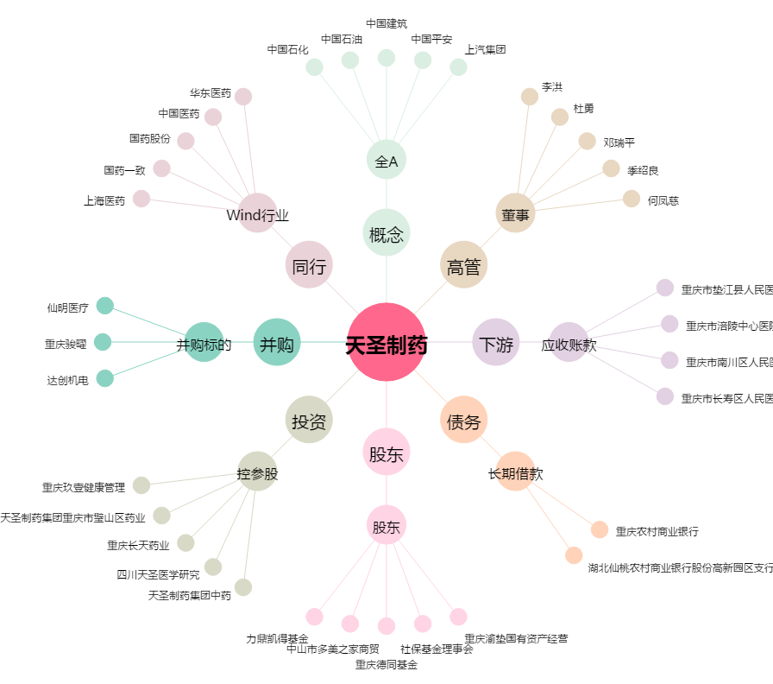
天圣制药[002872.SZ] - 关系概览图

